別紙1-7 (記入例)
事業者名 | 別紙1-7
担当者名

別紙1-7 需要家に対しての値引きの事実を明示できるもの【証憑台紙】

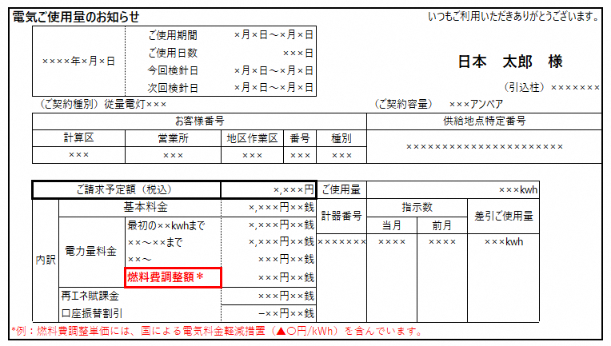 ここに証憑を張り付けてください
貼付イメージ

燃料費調整単価には、国による電気料金軽減措置（▲○円/kWh）を含んでいます。

例：沖縄電気料金高騰緊急対策事業で使用量１kWhあたり低圧○円、高圧○円が値引きされています。

該当するすべての帳票または画面のスクリーンショットを貼付してください。

証憑説明欄

記入イメージ
【証憑名称】
電気ご使用量のお知らせ（検針票）

【説明】
検針票の余白欄に注記（※）として、国の軽減措置による値引きと併記し、 「沖縄県電気料金高騰緊急対策事業で使用量1kWhあたり低圧○円、高圧○円が値引きしています」と記載する

